はじめに
令和７年度 障害者総合福祉推進事業 共同生活援助の質の確保のための（自立支援）協議会の役割等に関する実態調査
■調査へのご協力のお願い
 | 拝啓 時下ますますご清祥のこととお慶び申し上げます。また、平素より格段のご高配を賜り、厚く御礼申し上げます。 現在弊社では、令和７年度「共同生活援助の質の確保のための （自立支援）協議会の役割等に関する調査研究事業」を実施しております。 本調査事業では日中サービス支援型共同生活援助の運営実態や（自立支援）協議会との連携状況について、アンケート調査を実施し、その実態や課題を把握するとともに、今後の制度や支援の在り方等についての検討を行うことを目指しております。 ご多用の折、恐縮ではございますが、本調査へのご協力をよろしくお願い申し上げます。

■調査期間
 | 令和７年12月23日（火）～１月14日（水） 18時まで

■回答完了後の回収手順について
 | 本調査票への回答が完了しましたら、以下のように、調査票の回収にご協力ください。 ～回収手順～ ①入力が完了したファイルを事務局（野村総合研究所）へ提出していただきます。ファイル名は、以下のとおりとしてください。 ファイル名→県名_市町村名（例：東京都_千代田区） ②野村総合研究所（ghxkgk-enq@nri.co.jp)までご提出をお願いいたします。
～ご参考～
■回答完了時の画面(例)

①調査票の冒頭に、下記のように表示されます。

②設問の下に全て「回答完了」と表示されます。

③調査票の末尾に下記のように表示されます。

■回答未完了時の画面（例）
①調査票の冒頭に未回答の設問番号が表示されます。

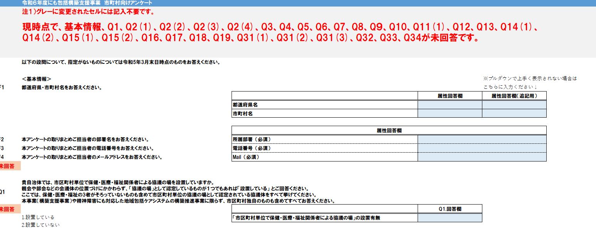

②設問の下に「未回答」と表示された場合、回答に不備が無いか見直してください。 ※ グレーに変更されたセルには記入不要です。

③調査票の末尾に未回答の設問番号が表示されます。

■お問い合わせ先
 | 【アンケートの内容・技術的トラブルに関するお問い合わせ】 事務局 株式会社野村総合研究所 ヘルスケア・サービスコンサルティング部 担当：玉木、磯野 E-mail：ghxkgk-enq@nri.co.jp

